Servicios inmobiliarios
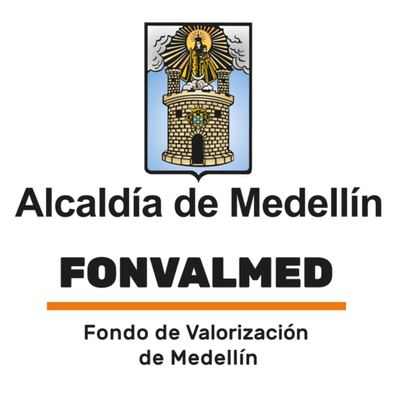
Plan Anual de Adquisiciones

Objeto | valor | código | mes de compra
Arrendamiento de inmuebles localizados en el Municipio de Medellín Cr. 65A No. 13-157, Aeropuerto Olaya Herrera, destinado para el funcionamiento del Fondo de Valorización del Municipio de Medellín, con la disponibilidad de espacio para los equipos, funcionarios y contratistas | $ 313,027,170 | 80131502 | Enero
REALIZAR LOS AVALÚOS COMERCIALES CORPORATIVOS PARA LOS INMUEBLES Y/O MEJORAS CONSTRUCTIVAS Y/O ESPECIES VEGETALES, REQUERIDAS PARA ATENDER LAS DIFERENTES NECESIDADES QUE SE ORIGINAN PARA EL DESARROLLO DEL PROYECTO VALORIZACIÓN EL POBLADO. | $ 50,000,000 | 80131800;70131700 | Marzo

